상품제안서
TUI 블랙펄 2.0 USB | 상품코드: F19762

 |  |  |  |  |  |  | 02-412-0044 | www.easy1.co.kr
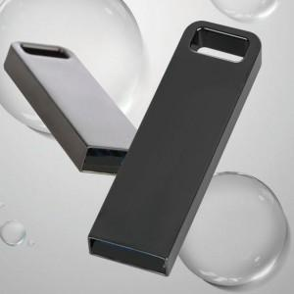

【상세/제작정보】 | 메탈 재질의 USB 2.0 바 타입 USB 메모리 블랙펄 2.0 USB는 고품질 칼라 전사 인쇄 및 정교한 레이저 인쇄 가능합니다.

【인쇄/포장옵션】 | 레이저, 풀칼라 / 포장지포장

【공급단가】 | 수량 | 100~ | 300~ | 500~ | 1,000~ | 3,000~
*VAT별도 | 8G | 3,980원 | 3,840원 | 3,690원 | 3,540원 | 3,450원
 | 16G | 4,470원 | 4,310원 | 4,140원 | 3,980원 | 3,880원
 | 32G | 5,820원 | 5,610원 | 5,390원 | 5,180원 | 5,050원
 | 64G | 6,620원 | 6,380원 | 6,130원 | 5,890원 | 5,740원

【상품 URL】 | https://easy1.co.kr:443/src/goods_detail.php?gdno=19762

